Горизонтальный анализ
Горизонтальный анализ (Аэрофлот) ОФП |  |  |  |  | Изменения (базовый год 2020)
 |  |  |  |  | Абсолютные отклонения | Относительные отклонения |  | Абсолютные отклонения | Относительные отклонения |  | Абсолютные отклонения | Относительные отклонения
на 31 декабря 202X года в миллионах рублей, если не указано иное |  |  |  |  |  | Темп роста | Темп прироста |  | Темп роста | Темп прироста |  | Темп роста | Темп прироста
 | 2020 г. | 2021 г. | 2023 г. | 2024 г. | 2021 г. |  |  | 2023 г. |  |  | 2024 г. |  |  | Абсолютные отклонения | Темпы роста | Темпы прироста
АКТИВЫ
Оборотные активы
Денежные средства и их эквиваленты | 88944 | 74180 | 83117 | 67814 | -14764 | 0.83 | -16.60% | -5827 | 0.93 | -6.55% | -21130 | 0.76 | -23.76%
Дебиторская задолженность и предоплаты | 67051 | 73213 | 82262 | 87450 | 6162 | 1.09 | 9.19% | 15211 | 1.23 | 22.69% | 20399 | 1.30 | 30.42%
Итого оборотные активы | 185082 | 190344 | 250802 | 253737 | 5262 | 1.03 | 2.84% | 65720 | 1.36 | 35.51% | 68655 | 1.37 | 37.09%
Внеоборотные активы
Активы в форме права пользования | 635406 | 725421 | 619883 | 557557 | 90015 | 1.14 | 14.17% | -15523 | 0.98 | -2.44% | -77849 | 0.88 | -12.25%
Основные средства | 19825 | 19893 | 104922 | 159838 | 68 | 1.00 | 0.34% | 85097 | 5.29 | 429.24% | 140013 | 8.06 | 706.24%
Долгосрочные финансовые инвестиции | 5464 | 5360 | 5335 | 6123 | -104 | 0.98 | -1.90% | -129 | 0.98 | -2.36% | 659 | 1.12 | 12.06%
Нематериальные активы | 2414 | 3221 | 7475 | 21245 | 807 | 1.33 | 33.43% | 5061 | 3.10 | 209.65% | 18831 | 8.80 | 780.07%
Инвестиции в ассоциированные компании | 419 | 538 | 518 | 1541 | 119 | 1.28 | 28.40% | 99 | 1.24 | 23.63% | 1122 | 3.68 | 267.78%
Итого внеоборотные активы | 831122 | 919106 | 863212 | 903159 | 87984 | 1.11 | 10.59% | 32090 | 1.04 | 3.86% | 72037 | 1.09 | 8.67%
ИТОГО АКТИВЫ | 1016204 | 1109450 | 1114014 | 1156896 | 93246 | 1.09 | 9.18% | 97810 | 1.10 | 9.63% | 140692 | 1.14 | 13.84%
ОБЯЗАТЕЛЬСТВА И КАПИТАЛ
Краткосрочные обязательства
Краткосрочные кредиты и займы и краткосрочная часть долгосрочных кредитов и займов | 34924 | 17500 | 44178 | 19746 | -17424 | 0.50 | -49.89% | 9254 | 1.26 | 26.50% | -15178 | 0.57 | -43.46%
Обязательства по текущему налогу на прибыль | 4 | 141 | 905 | 754 | 137 | 35.25 | 3425.00% | 901 | 226.25 | 22525.00% | 750 | 188.50 | 18750.00%
Итого краткосрочные обязательства | 281285 | 272588 | 339604 | 409065 | -8697 | 0.97 | -3.09% | 58319 | 1.21 | 20.73% | 127780 | 1.45 | 45.43%
Долгосрочные обязательства
Долгосрочные кредиты и займы | 53711 | 114768 | 60190 | 40722 | 61057 | 2.14 | 113.68% | 6479 | 1.12 | 12.06% | -12989 | 0.76 | -24.18%
Прочие долгосрочные обязательства | 20666 | 15552 | 9913 | 4982 | -5114 | 0.75 | -24.75% | -10753 | 0.48 | -52.03% | -15684 | 0.24 | -75.89% |  |  |  | Темпы роста капитала Аэрофлота относительно базового года
Итого долгосрочные обязательства | 850265 | 983300 | 873164 | 820328 | 133035 | 1.16 | 15.65% | 22899 | 1.03 | 2.69% | -29937 | 0.96 | -3.52% |  |  |  | год | Уставный капитал | Добавочный капитал | Капитал, приходящийся на акционеров компании | Держатели неконтролирующих долей участия
ИТОГО ОБЯЗАТЕЛЬСТВА | 1131550 | 1255888 | 1212768 | 1229393 | 124338 | 1.11 | 10.99% | 81218 | 1.07 | 7.18% | 97843 | 1.09 | 8.65% |  |  |  | 2021г | 1.00 | 1.00 | 1.29 | 1.05
Капитал |  |  |  |  |  |  |  |  |  |  |  |  |  |  |  |  | 2023г | 1.57 | 1.83 | 0.79 | 1.75
Уставный капитал | 2693 | 2693 | 4224 | 4224 | 0 | 1.00 | 0.00% | 1531 | 1.57 | 56.85% | 1531 | 1.57 | 56.85% |  |  |  | 2024г | 1.57 | 1.82 | 0.52 | 2.22
Добавочный капитал | 78701 | 78701 | 144402 | 143482 | 0 | 1.00 | 0.00% | 65701 | 1.83 | 83.48% | 64781 | 1.82 | 82.31%
Капитал, приходящийся на акционеров Компании | -107776 | -138501 | -85543 | -55712 | -30725 | 1.29 | 28.51% | 22233 | 0.79 | -20.63% | 52064 | 0.52 | -48.31%
Держатели неконтролирующих долей участия | -7570 | -7937 | -13211 | -16785 | -367 | 1.05 | 4.85% | -5641 | 1.75 | 74.52% | -9215 | 2.22 | 121.73%
Темпы роста капитала Аэрофлота относительно базового года
ИТОГО КАПИТАЛ | -115346 | -146438 | -98754 | -72497 | -31092 | 1.27 | 26.96% | 16592 | 0.86 | -14.38% | 42849 | 0.63 | -37.15%
ИТОГО ОБЯЗАТЕЛЬСТВА И КАПИТАЛ | 1016204 | 1109450 | 1114014 | 1156896 | 93246 | 1.09 | 9.18% | 97810 | 1.10 | 9.63% | 140692 | 1.14 | 13.84%

Горизонтальный анализ (Ютэир) ОФП |  |  |  |  | Изменения (базовый год 2020)
 |  |  |  |  | Абсолютные отклонения | Относительные отклонения |  | Абсолютные отклонения | Относительные отклонения |  | Абсолютные отклонения | Относительные отклонения
на 31 декабря 202X года в миллионах рублей, если не указано иное |  |  |  |  |  | Темп роста | Темп прироста |  | Темп роста | Темп прироста |  | Темп роста | Темп прироста
 | 2020 г. | 2021 г. | 2023 г. | 2024г. | 2021 г. |  |  | 2023 г. |  |  | 2024 г.
АКТИВЫ
Внеоборотные активы
Активы в форме права пользования | 33577 | 36306 | 24210 | 25161 | 2729 | 1.08 | 8.13% | -9367 | 0.72 | -27.90% | -8416 | 0.75 | -25.06%
Основные средства | 26627 | 30187 | 58662 | 62334 | 3560 | 1.13 | 13.37% | 32035 | 2.20 | 120.31% | 35707 | 2.34 | 134.10%
Долгосрочные финансовые активы | 160 | 2755 | 8562 | 9874 | 2595 | 17.22 | 1621.88% | 8402 | 53.51 | 5251.25% | 9714 | 61.71 | 6071.25%
Нематериальные активы | 56 | 83 | 40 | 35 | 27 | 1.48 | 48.21% | -16 | 0.71 | -28.57% | -21 | 0.63 | -37.50%
Инвестиции в компании, учитываемые методом долевого участия | 486 | 404 | 792 | 82 | -82 | 0.83 | -16.87% | 306 | 1.63 | 62.96% | -404 | 0.17 | -83.13%
Итого внеоборотные активы | 63350 | 71618 | 95156 | 99834 | 8268 | 1.13 | 13.05% | 31806 | 1.50 | 50.21% | 36484 | 1.58 | 57.59%
Оборотные активы
Денежные средства и их эквиваленты | 12679 | 7569 | 5537 | 5337 | -5110 | 0.60 | -40.30% | -7142 | 0.44 | -56.33% | -7342 | 0.42 | -57.91%
Торговая и прочая дебиторская задолженность | 3675 | 5498 | 6694 | 6956 | 1823 | 1.50 | 49.61% | 3019 | 1.82 | 82.15% | 3281 | 1.89 | 89.28%
Итого оборотные активы | 22756 | 23840 | 28007 | 30191 | 1084 | 1.05 | 4.76% | 5251 | 1.23 | 23.08% | 7435 | 1.33 | 32.67%
Всего активы | 86106 | 95458 | 123163 | 130350 | 9352 | 1.11 | 10.86% | 37057 | 1.43 | 43.04% | 44244 | 1.51 | 51.38%
Собственный капитал
Акционерный капитал | 3702 | 7896 | 7896 | 7896 | 4194 | 2.13 | 113.29% | 4194 | 2.13 | 113.29% | 4194 | 2.13 | 113.29%
Эмиссионный доход | 21875 | 31311 | 31311 | 31311 | 9436 | 1.43 | 43.14% | 9436 | 1.43 | 43.14% | 9436 | 1.43 | 43.14%
Итого собственный капитал, принадлежащий акционерам Компании | -25602 | 10154 | 22353 | 13851 | 35756 | -0.40 | -139.66% | 47955 | -0.87 | -187.31% | 39453 | -0.54 | -154.10%
Итого собственный капитал | -4925 | 10801 | 23067 | 14445 | 15726 | -2.19 | -319.31% | 27992 | -4.68 | -568.37% | 19370 | -2.93 | -393.30%
Долгосрочные обязательства
Кредиты и займы | 12714 | 19563 | 27881 | 26716 | 6849 | 1.54 | 53.87% | 15167 | 2.19 | 119.29% | 14002 | 2.10 | 110.13%
Итого долгосрочные обязательства | 36742 | 57531 | 63353 | 67681 | 20789 | 1.57 | 56.58% | 26611 | 1.72 | 72.43% | 30939 | 1.84 | 84.21%
Краткосрочные обязательства
Кредиты и займы | 48782 | 5589 | 2863 | 4393 | -43193 | 0.11 | -88.54% | -45919 | 0.06 | -94.13% | -44389 | 0.09 | -90.99%
Кредиторская задолженность по налогу на прибыль | 63 | 5298 | 111 | 18 | 5235 | 84.10 | 8309.52% | 48 | 1.76 | 76.19% | -45 | 0.29 | -71.43%
Итого краткосрочные обязательства | 74290 | 27125 | 36743 | 48223 | -47165 | 0.37 | -63.49% | -37547 | 0.49 | -50.54% | -26067 | 0.65 | -35.09%
Итого обязательства | 111032 | 84657 | 100096 | 115905 | -26375 | 0.76 | -23.75% | -10936 | 0.90 | -9.85% | 4873 | 1.04 | 4.39%
Итого собственный капитал и обязательства | 86106 | 95458 | 123163 | 130350 | 9352 | 1.11 | 10.86% | 37057 | 1.43 | 43.04% | 44244 | 1.51 | 51.38%

Горизонтальный анализ (TurkishAirlines) ОФП |  |  |  |  | Изменения (базовый год 2020)
 |  |  |  |  | Абсолютные отклонения | Относительные отклонения |  | Абсолютные отклонения | Относительные отклонения |  | Абсолютные отклонения | Относительные отклонения
на 31 декабря 202X года в миллионах рублей, если не указано иное |  |  |  |  |  | Темп роста | Темп прироста |  | Темп роста | Темп прироста |  | Темп роста | Темп прироста
 | 2020 г. | 2021 г. | 2023 г. | 2024 г. | 2021 г. |  |  | 2023 г. |  |  | 2024 г.
АКТИВЫ
ВНЕОБОРОТНЫЕ АКТИВЫ
Активы в форме права пользования | 1093498 | 1118140 | 1540448 | 1797750 | 24642 | 1.02 | 2.25% | 446950 | 1.41 | 40.87% | 704252 | 1.64 | 64.40%
Основные средства | 306730 | 322936 | 552825 | 719610 | 16206 | 1.05 | 5.28% | 246095 | 1.80 | 80.23% | 412880 | 2.35 | 134.61%
Финансовые вложения | 5550 | 6512 | 36218 | 113526 | 962 | 1.17 | 17.33% | 30668 | 6.53 | 552.58% | 107976 | 20.46 | 1945.51%
Нематериальные активы
Прочие нематериальные активы | 6586 | 6068 | 7917 | 11424 | -518 | 0.92 | -7.87% | 1331 | 1.20 | 20.21% | 4838 | 1.73 | 73.46%
Гудвил | 888 | 888 | 2457 | 2754 | 0 | 1.00 | 0.00% | 1569 | 2.77 | 176.69% | 1866 | 3.10 | 210.14%
Инвестиции, учитываемые методом долевого участия | 18944 | 17538 | 45227 | 65688 | -1406 | 0.93 | -7.42% | 26283 | 2.39 | 138.74% | 46744 | 3.47 | 246.75%
ИТОГО ВНЕОБОРОТНЫЕ АКТИВЫ | 1580048 | 1598326 | 2463916 | 3058062 | 18278 | 1.01 | 1.16% | 883868 | 1.56 | 55.94% | 1478014 | 1.94 | 93.54%
ОБОРОТНЫЕ АКТИВЫ
Денежные средства и денежные эквиваленты | 134014 | 198098 | 62153 | 277542 | 64084 | 1.48 | 47.82% | -71861 | 0.46 | -53.62% | 143528 | 2.07 | 107.10%
Дебиторская задолженность
Аффилированные лица | 1332 | 1776 | 4550 | 4386 | 444 | 1.33 | 33.33% | 3218 | 3.42 | 241.59% | 3054 | 3.29 | 229.28%
Третьи стороны | 45806 | 66674 | 73346 | 87924 | 20868 | 1.46 | 45.56% | 27540 | 1.60 | 60.12% | 42118 | 1.92 | 91.95%
Прочая дебиторская задолженность
Аффилированные лица | 444 | 444 | 819 | 918 | 0 | 1.00 | 0.00% | 375 | 1.84 | 84.46% | 474 | 2.07 | 106.76%
Третьи стороны | 81030 | 58534 | 80080 | 138618 | -22496 | 0.72 | -27.76% | -950 | 0.99 | -1.17% | 57588 | 1.71 | 71.07%
ИТОГО ОБОРОТНЫЕ АКТИВЫ | 309172 | 365412 | 782145 | 988686 | 56240 | 1.18 | 18.19% | 472973 | 2.53 | 152.98% | 679514 | 3.20 | 219.79%
ИТОГО АКТИВЫ | 1889220 | 1963738 | 3246061 | 4046748 | 74518 | 1.04 | 3.94% | 1356841 | 1.72 | 71.82% | 2157528 | 2.14 | 114.20%
ОБЯЗАТЕЛЬСТВА И КАПИТАЛ
КАПИТАЛ
Уставный капитал | 118178 | 118178 | 145327 | 162894 | 0 | 1.00 | 0.00% | 27149 | 1.23 | 22.97% | 44716 | 1.38 | 37.84%
ИТОГО КАПИТАЛ | 398342 | 505938 | 1416233 | 1970028 | 107596 | 1.27 | 27.01% | 1017891 | 3.56 | 255.53% | 1571686 | 4.95 | 394.56%
ДОЛГОСРОЧНЫЕ ОБЯЗАТЕЛЬСТВА
Долгосрочные займы | 198394 | 172642 | 42952 | 3366 | -25752 | 0.87 | -12.98% | -155442 | 0.22 | -78.35% | -195028 | 0.02 | -98.30%
ИТОГО ДОЛГОСРОЧНЫЕ ОБЯЗАТЕЛЬСТВА | 1013282 | 956598 | 1002911 | 1096908 | -56684 | 0.94 | -5.59% | -10371 | 0.99 | -1.02% | 83626 | 1.08 | 8.25%
КРАТКОСРОЧНЫЕ ОБЯЗАТЕЛЬСТВА
Краткосрочные займы | 112998 | 65342 | 122395 | 160242 | -47656 | 0.58 | -42.17% | 9397 | 1.08 | 8.32% | 47244 | 1.42 | 41.81%
Текущий налог на прибыль | 2812 | 1480 | 3731 | 2958 | -1332 | 0.53 | -47.37% | 919 | 1.33 | 32.68% | 146 | 1.05 | 5.19%
Краткосрочная часть долгосрочных займов | 87764 | 106782 | 56238 | 29682 | 19018 | 1.22 | 21.67% | -31526 | 0.64 | -35.92% | -58082 | 0.34 | -66.18%
Кредиторская задолженность
Аффилированные лица | 10434 | 12358 | 25935 | 29886 | 1924 | 1.18 | 18.44% | 15501 | 2.49 | 148.56% | 19452 | 2.86 | 186.43%
Третьи стороны | 53280 | 53576 | 91546 | 122502 | 296 | 1.01 | 0.56% | 38266 | 1.72 | 71.82% | 69222 | 2.30 | 129.92%
ИТОГО КРАТКОСРОЧНЫЕ ОБЯЗАТЕЛЬСТВА | 477596 | 501202 | 826917 | 979812 | 23606 | 1.05 | 4.94% | 349321 | 1.73 | 73.14% | 502216 | 2.05 | 105.15%
ИТОГО ОБЯЗАТЕЛЬСТВА И КАПИТАЛ | 1889220 | 1963738 | 3246061 | 4046748 | 74518 | 1.04 | 3.94% | 1356841 | 1.72 | 71.82% | 2157528 | 2.14 | 114.20%

Графики
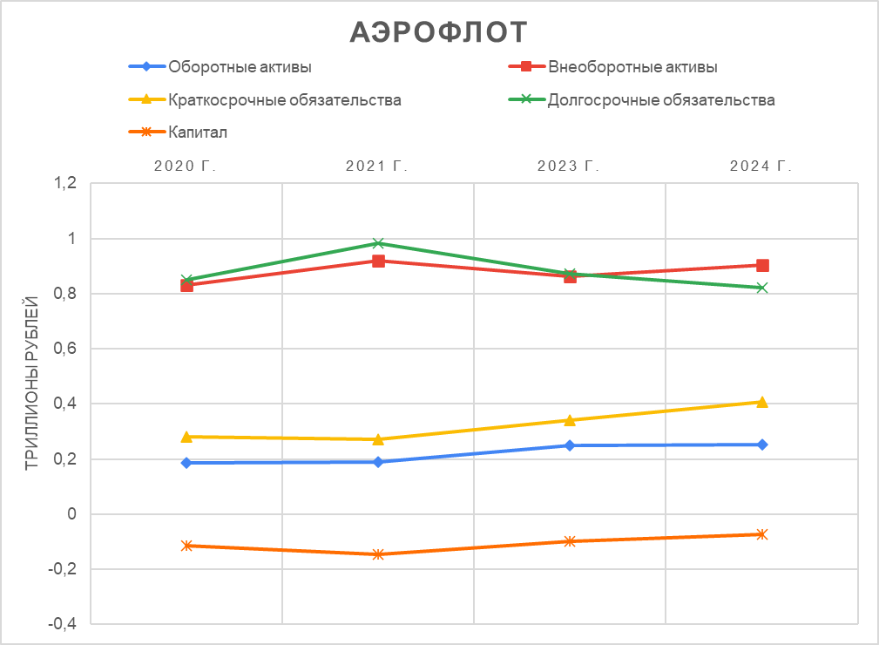
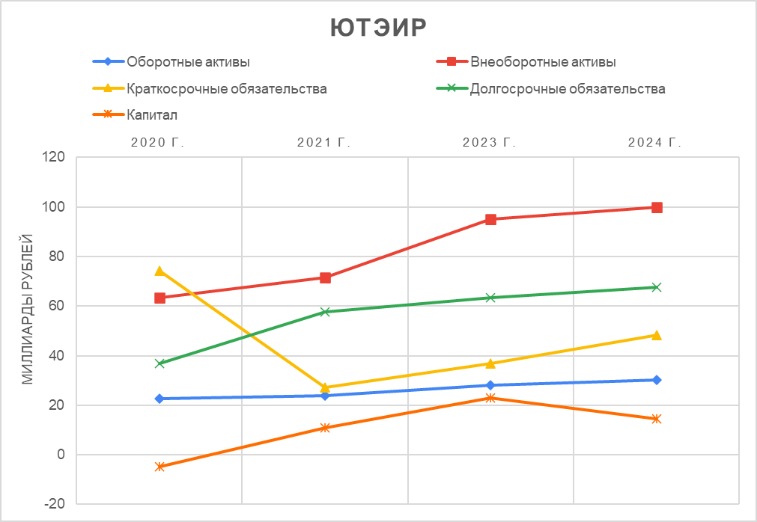
Выручка

Выручка
 | Аэрофлот | Ютэер | TurkishAirlines
2020 г. | 302182 | 56037 | 498316
2021 г. | 491733 | 76752 | 790764
2023 г. | 612194 | 99655 | 1905722
2024 г. | 856785 | 113344 | 2312238

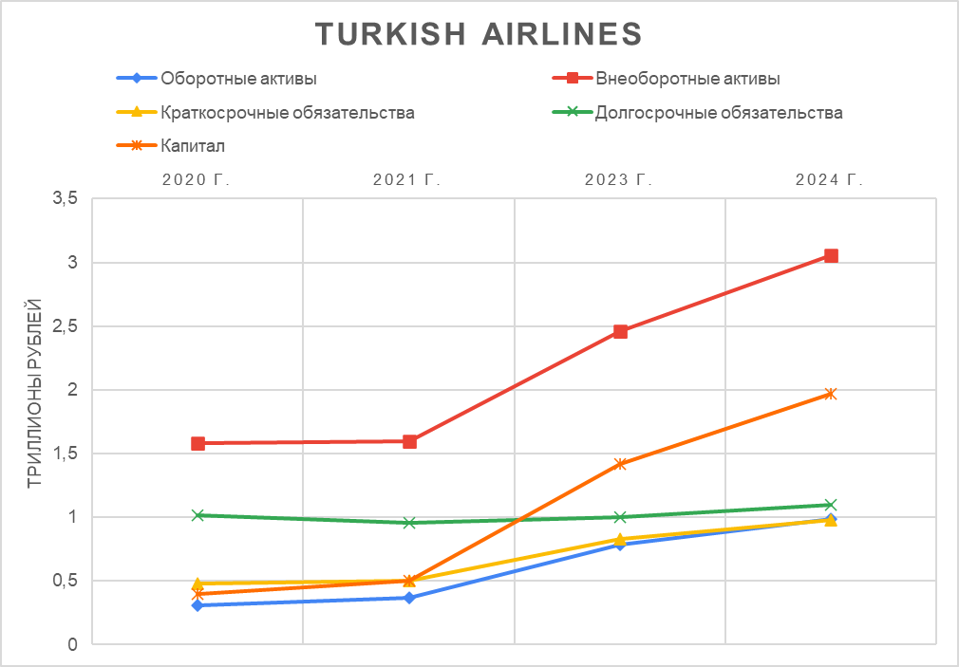

Темп роста выручки

 |  |  |  |  |  |  |  | операционные расходы
Темп роста выручки
 | Аэрофлот | Ютэер | TurkishAirlines
2021 г. | 63 | 37 | 59
2023 г. | 24 | 30 | 141
2024 г. | 40 | 14 | 21

Темп роста активов
 |  |  |  |  |  |  | Заёмные средства = Краткосрочные кредиты и займы + Долгосрочные кредиты и займы |  |  |  | Собственный капитал
Активы |  |  |  |  |  |  |  | Аэрофлот | Ютэер | TurkishAirlines |  | Аэрофлот | Ютэер | TurkishAirlines
 | Аэрофлот | Ютэер | TurkishAirlines |  |  |  | 2020 г. | 88635 | 61496 | 399156 | 2020 г. | -115346 | -4925 | 398342
2020 г. | 1016204 | 86106 | 1889220 |  |  |  | 2021 г. | 132268 | 25152 | 344766 | 2021 г. | -146438 | 10801 | 505938
2021 г. | 1109450 | 95458 | 1963738 |  |  |  | 2023 г. | 104368 | 30744 | 221585 | 2023 г. | -98754 | 23067 | 1416233
2023 г. | 1114014 | 123163 | 3246061 |  |  |  | 2024 г. | 60468 | 31109 | 193290 | 2024 г. | -72497 | 14445 | 1970028
Заёмные средства
Собственный капитал
2024 г. | 1156896 | 130350 | 4046748

Темп роста активов
 | Аэрофлот | Ютэер | TurkishAirlines
2021 г. | 9 | 11 | 4
2023 г. | 0 | 29 | 65
2024 г. | 4 | 6 | 25

Чистая прибыль
 | Аэрофлот | Ютэер | TurkishAirlines
2020 г. | -123208 | 3130 | -61864
2021 г. | -34460 | 26825 | 70966
2023 г. | -14021 | 2786 | 547911
Темп роста чистой прибыли
Чистая прибыль/убыток
2024 г. | 55020 | -7015 | 349350

Темп роста чистой прибыли
 | Аэрофлот | Ютэер | TurkishAirlines
2021 г. | 72 | 757 | 215
2023 г. | 59 | -90 | 672
2024 г. | 492 | -352 | -36

Графики из Горизонтального анализа
Активы Аэрофлота
Изменения в структуре обязательств аэрофлота
Денежные средства и их эквиваленты
Денежные средства и их эквиваленты
Год | Аэрофлот | Ютэир | TurkishAirlines | Общеотраслевые показатели
2020г | 88944 | 12679 | 134014 | 145171
2021г | 74180 | 7569 | 198098 | 161576
2023г | 83117 | 5537 | 62153 | -
2024г | 67814 | 5337 | 277542 | -

Изменения в структуре капитала Аэрофлота
 | Уставный капитал | Добавочный капитал | Капитал, приходящийся на акционеров компании | Держатели неконтролирующих долей участия
2020г | 2693 | 78701 | -107776 | -7570
2021г | 2693 | 78701 | -138501 | -7937
2023г | 4224 | 144402 | -85543 | -13211
2024г | 4224 | 143482 | -55712 | -16785

Изменения в обязательствах Аэрофлота
год | Краткосрочные кредиты и займы и краткосрочная часть долгосрочных кредитов и займов | Обязательства по текущему налогу на прибыль | Долгосрочные кредиты и займы | Прочие долгосрочные обязательства | Итого краткосрочные обязательства | Итого долгосрочные обязательства
2020г | 34924 | 4 | 53711 | 20666 | 281285 | 850265
Изменения в структуре капитала Аэрофлота
Темпы роста капитала Аэрофлота относительно базового года
2021г | 17500 | 141 | 114768 | 15552 | 272588 | 983300
2023г | 44178 | 905 | 60190 | 9913 | 339604 | 873164
2024г | 19746 | 754 | 40722 | 4982 | 409065 | 820328

